关系图
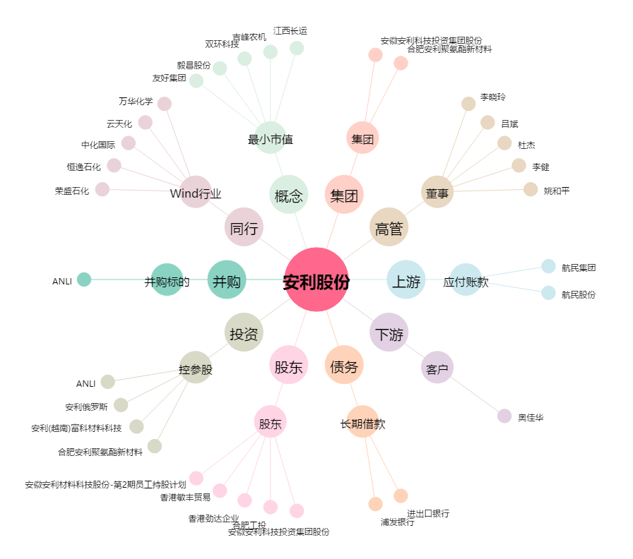
安利股份[300218.SZ] - 关系概览图

